상품제안서
나빌레라 훈민정음 텀블러 500ml (명장장춘철 作) | 상품코드: S28210

 |  |  |  |  |  |  | 02-713-8555 | www.synergygift.co.kr
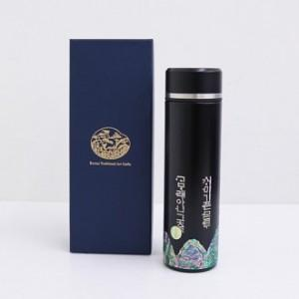

【상세/제작정보】

【인쇄/포장옵션】 | 실크패드1도 / 포장지포장

【공급단가】 | 수량 | 20~ | 50~ | 100~ | 300~ | 500~
*VAT별도 | 단가 | 36,250원 | 35,380원 | 33,930원 | 33,060원 | 32,190원

【상품 URL】 | https://www.synergygift.co.kr:443/src/goods_detail.php?gdno=28210

